Ej-12
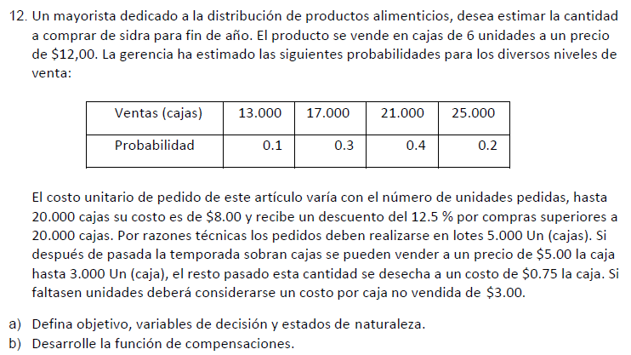

FUNCIONES DE COMPENSACIONES
Si Compra = Demanda (compra <=20k)
1.1Ganancias = (12-8)*Compra
Si Compra = Demanda (compra >20K)
1.2Ganancias = (12-7)*Compra
Si Compra > Demanda, (Compra<=20K y Sobrante <=3K)
2.1 Ganancias = (12)*Demanda-(8)*Compra + (Compra-Demanda)*5
Si Compra > Demanda, (Compra>20K y Sobrante <=3K)
2.1 Ganancias = (12)*Demanda-(7)*Compra + (Compra-Demanda)*5
Si Compra > Demanda, (Compra<=20K y Sobrante >3K)
2.3 Ganancias = (12)*Demanda-(8)*Compra + (3000)*5 - 0,75*(Compra-Demanda-3000)
Si Compra > Demanda, (Compra>20K y Sobrante >3K)
2.4 Ganancias = (12)*Demanda-(7)*Compra + (3000)*5 - 0,75*(Compra-Demanda-3000)
Si Compra < Demanda (<=20K)
3.1Ganancias = (12-8)*Compra - 3*(Demanda-Compra)
Si Compra < Demanda (>20K)
Ganancias = (12-7)*Compra - 3*(Demanda-Compra)

Precio venta | 12 | Objetivo: Maximizar beneficio
Precio normal | 8 | Decisión: Cuantos lotes de 5000 cajas comprar
Precio con reducción | 7 | Estados: Demandas
Pedidos | 5000
Recupero hasta 3000u | 5
Excedente Mayor a 3000 costo | 0.75
Faltantes multa | 3
 |  |  |  |  |  |  | Alfa = 0.2
 | Compras | 13,000 | 17,000 | 21,000 | 25,000 | Valor esperado | Hurwicz - Optimismo relativo | Wald - Pesimista | Lagrange - Igual probabilidad | Savage - Mínimo arrepentimiento
 | 5,000 | -4,000 | -16,000 | -28,000 | -40,000 | -24,400 | -32,800 | -40,000 | -22,000 | 165,000
PC = 8 | 10,000 | 31,000 | 19,000 | 7,000 | -5,000 | 10,600 | 2,200 | -5,000 | 13,000 | 130,000
 | 15,000 | 46,000 | 54,000 | 42,000 | 30,000 | 43,600 | 34,800 | 30,000 | 43,000 | 95,000
 | 20,000 | 8,000 | 59,000 | 77,000 | 65,000 | 62,300 | 21,800 | 8,000 | 52,250 | 60,000
PC = 7 | 25,000 | -10,750 | 40,250 | 91,250 | 125,000 | 72,500 | 16,400 | -10,750 | 61,438 | 56,750
 | 30,000 | -49,500 | 1,500 | 52,500 | 103,500 | 37,200 | -18,900 | -49,500 | 27,000 | 95,500
 | W | 0.1 | 0.3 | 0.4 | 0.2

 | Arrepentimientos
 | Compras | 13,000 | 17,000 | 21,000 | 25,000 | Wald - Pesimista
 | 5,000 | 50,000 | 75,000 | 119,250 | 165,000 | 165,000.00
 | 10,000 | 15,000 | 40,000 | 84,250 | 130,000 | 130,000.00
 | 15,000 | 0 | 5,000 | 49,250 | 95,000 | 95,000.00
 | 20,000 | 38,000 | 0 | 14,250 | 60,000 | 60,000.00
 | 25,000 | 56,750 | 18,750 | 0 | 0 | 56,750.00
 | 30,000 | 95,500 | 57,500 | 38,750 | 21,500 | 95,500.00

 |  | Ganancia con inf perf | 83,800.00
 |  | Ganancia sin compra de inf pref | 72,500.00
 |  | Valor de la información perfecta | 11,300.00

